工作表1
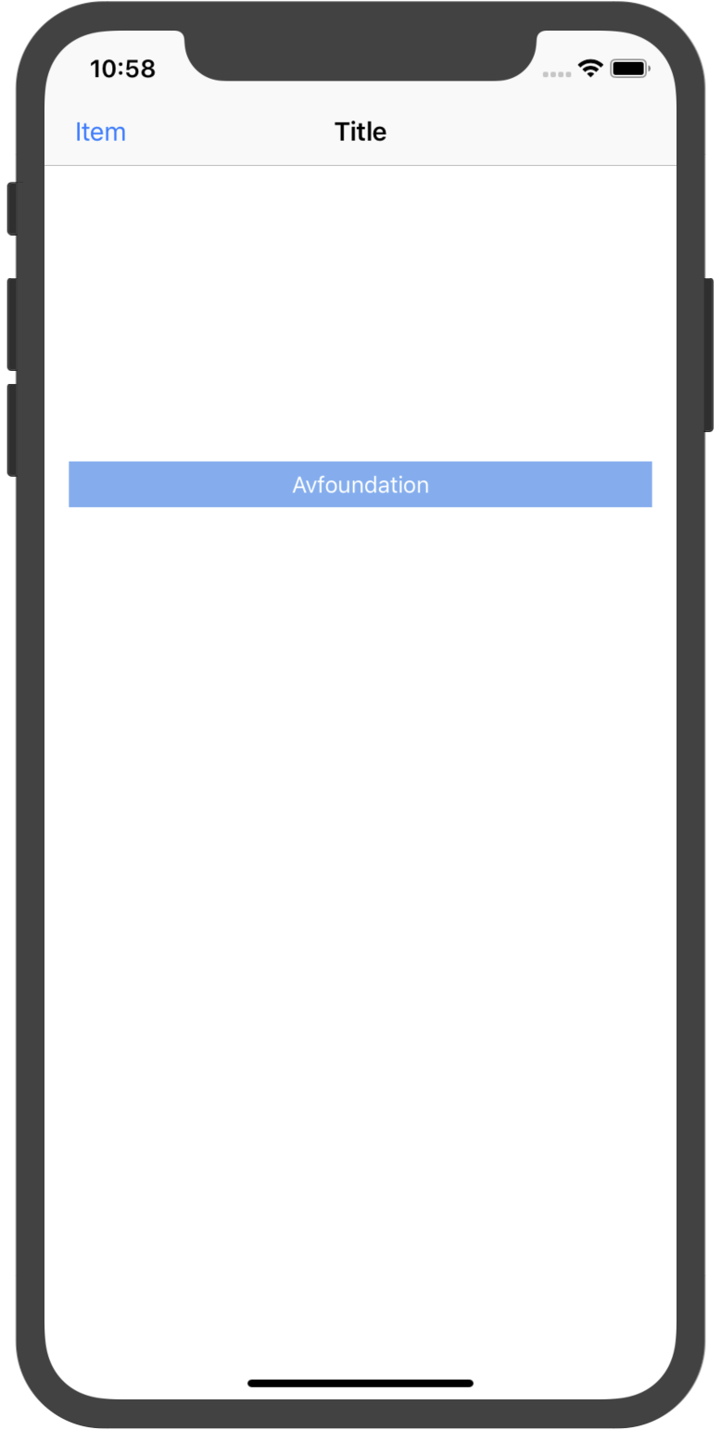

IOS 顔認識調査

 | 4つの方法で IOS の顔認識

 | Coreimage
 | ios 5 (約2011年) 以来、ios は顔認識をサポートするために開始しましたが、多くの人ではありません。
 | 顔認識 API を使用すると、顔検出だけでなく、笑顔やまばたきなどの表現も認識できます。

 | Vision
 | Visionは、コア ml に基づいている WWDC 2017 の apple の画像認識フレームワークなので、
 | apple のエンジニアがアルゴリズムモデルを設計し、最終的に新しいフレームワークに統合するためにコア ml トレーニングを使用したことが理解できます。

 | Opencv
 | OpenCV は1999でインテルの内部研究プロジェクトを開始しました。 以来、開発が活発に行われています。
 | この時代に進化し、OpenCL や OpenGL などの最新技術や、IOS や Android などのプラットフォームをサポートしてきました。

 | Avfoundation
 | avfoundation の写真とビデオのキャプチャ機能は、フレームワークの非常に最初からの強さです。
 | ios 4.0 から ios カメラとカメラ (写真、ビデオ) によって生成されたデータに直接アクセスできます。

 | あなたは、Android との整合性を考慮する場合. 次に、OpenCV マルチポイントを選択します。
 | iOS の場合は、優先または Avfoundation

 | avfoundation フレームワークについて以下に説明します。

 | Avfoundationキークラスの簡単な紹介

 | 1. AVCaptureDevice: ハードウェアデバイスの表現
 | 私たちは、このクラスから携帯電話のハードウェアのカメラ、サウンドセンサーなどを取得することができます。
 | アプリケーション内の一部のハードウェアデバイスのプロパティ (カメラの切り替え、フラッシュモードの変更、カメラのフォーカスの変更など) を変更する必要がある場合は、最初にデバイスをロックし、変更が完了したときにロックを解除する必要があります。

 | 2. AVCaptureDeviceInput: デバイス入力データ管理オブジェクト
 | 対応する AVCaptureDeviceInput オブジェクトを作成するには、AVCaptureDevice に基づいて、
 | オブジェクトは、抽象ハードウェアデバイスのポートを構成する入力デバイスを表す、管理する avcapturesession に追加されます。 通常の入力デバイス (マイク、カメラなど)

 | 3. AVCaptureOutput: 出力データの表現

 | 4. AVCaptureSession: メディア (オーディオ、ビデオ) キャプチャセッション

 | 5. AVCaptureVideoPreviewLayer: ピクチャープレビューレイヤー
 | どのように私たちの写真やビデオは、お使いの携帯電話に表示されますか? これは、UIView レイヤーにこのオブジェクトを追加することです。

 | Avfoundation の例を次に示します。
 | エミュレーターのため、効果が表示されません。
 | ランタイムは次のようになります。

